关系图
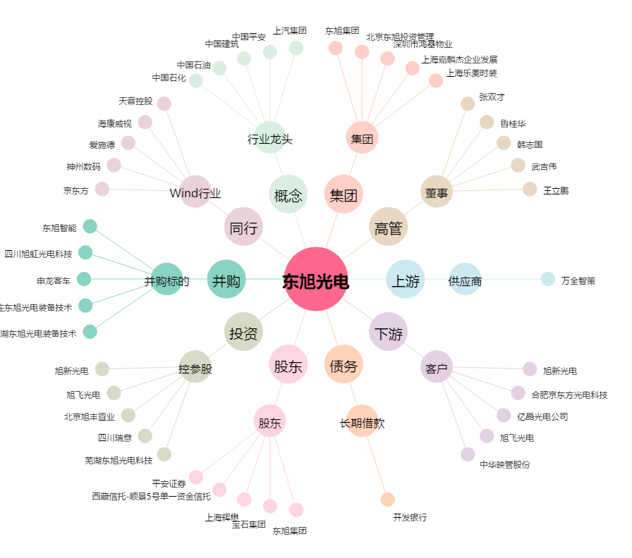
东旭光电[000413.SZ] - 关系概览图

